Hoja1
Revisiones de Software - Formato de Inspección

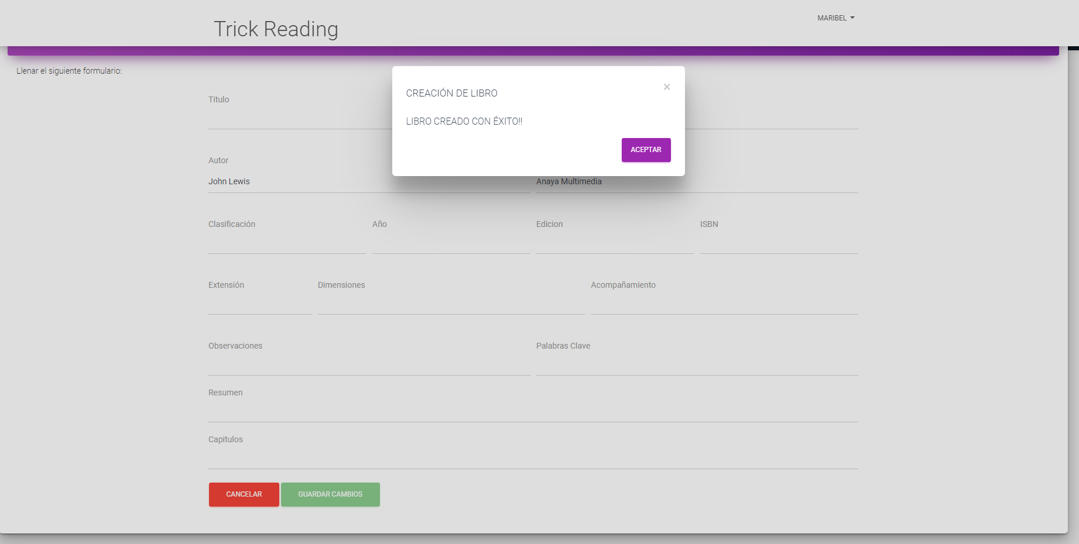
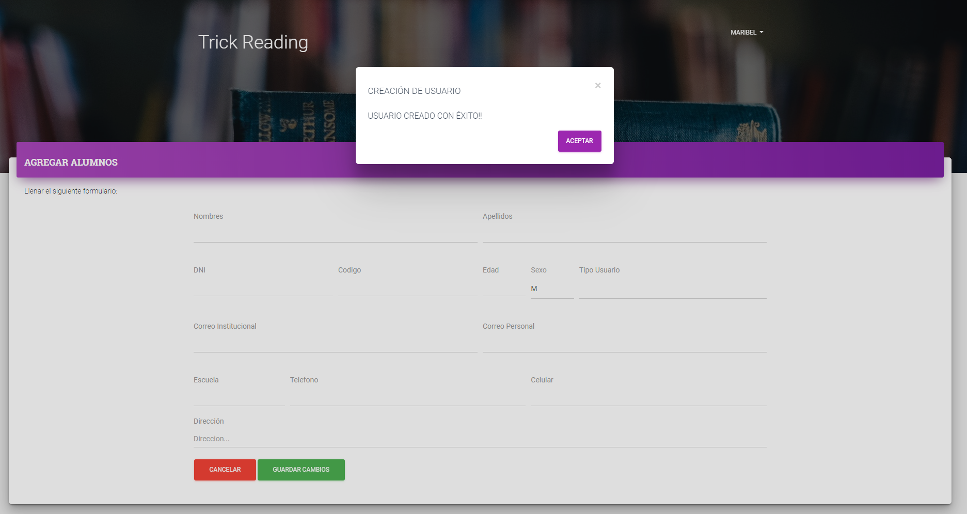
Prod. Software | Sección # (Req Funcional / NO Funcional / Código) | Frase o Sección Problemática | Anomalía | Reformulación de la Frase o Sección (Recomendación) | Trazabilidad
Frontend LibFISI | Código | Creación de un usuario | En la interfaz de Creación de Usuario se puede guardar un usuario sin necesidad de llenar algún campo del formulario proporcionado | Se recomienda validar cada uno de los campos del formulario ya que esto da una desconfianza al usuario que utiliza el software | Alta | Pruebas
Frontend LibFISI | Código | Creación de Libro | En la interfaz de Creación de Usuario se puede crear un nuevo libro sin necesidad de llenar todos campo del formulario proporcionado | Se recomienda validar cada uno de los campos del formulario ya que esto da una desconfianza al usuario que utiliza el software | Alta
Frontend LibFISI | Código | Creación de Autor | En la interfaz de Creación de Usuario se puede crear un autor nuevo sin necesidad de llenar algún campo del formulario proporcionado | Se recomienda validar cada uno de los campos del formulario ya que esto da una desconfianza al usuario que utiliza el software | Alta
Frontend LibFISI | Código | Creación de Editorial | En la interfaz de Creación de Usuario se puede crear una editorial nueva sin necesidad de llenar algún campo del formulario proporcionado | Se recomienda validar cada uno de los campos del formulario ya que esto da una desconfianza al usuario que utiliza el software | Alta
Frontend LibFISI | No funcional | Eliminación de un Autor | Cuando el usuario elimina un autor este no desaparece de la lista que ve pero si de la DB ya que al actualizar la página se puede visualizar el cambio pero esto le hace creer al usuario que aún no esta eliminado ya que le sigue apareciendo el autor. | Se recomienda colocar un refresh a la página luego de la ejecución de eliminación para que el usuario pueda visualizar los cambios. | Media
Frontend LibFISI | No funcional | Eliminación de una Editorial | Cuando el usuario elimina una editorial esta no desaparece de la lista que ve pero si de la DB ya que al actualizar la página se puede visualizar el cambio pero esto le hace creer al usuario que aún no esta eliminado ya que le sigue apareciendo la editorial. | Se recomienda colocar un refresh a la página luego de la ejecución de eliminación para que el usuario pueda visualizar los cambios. | Media
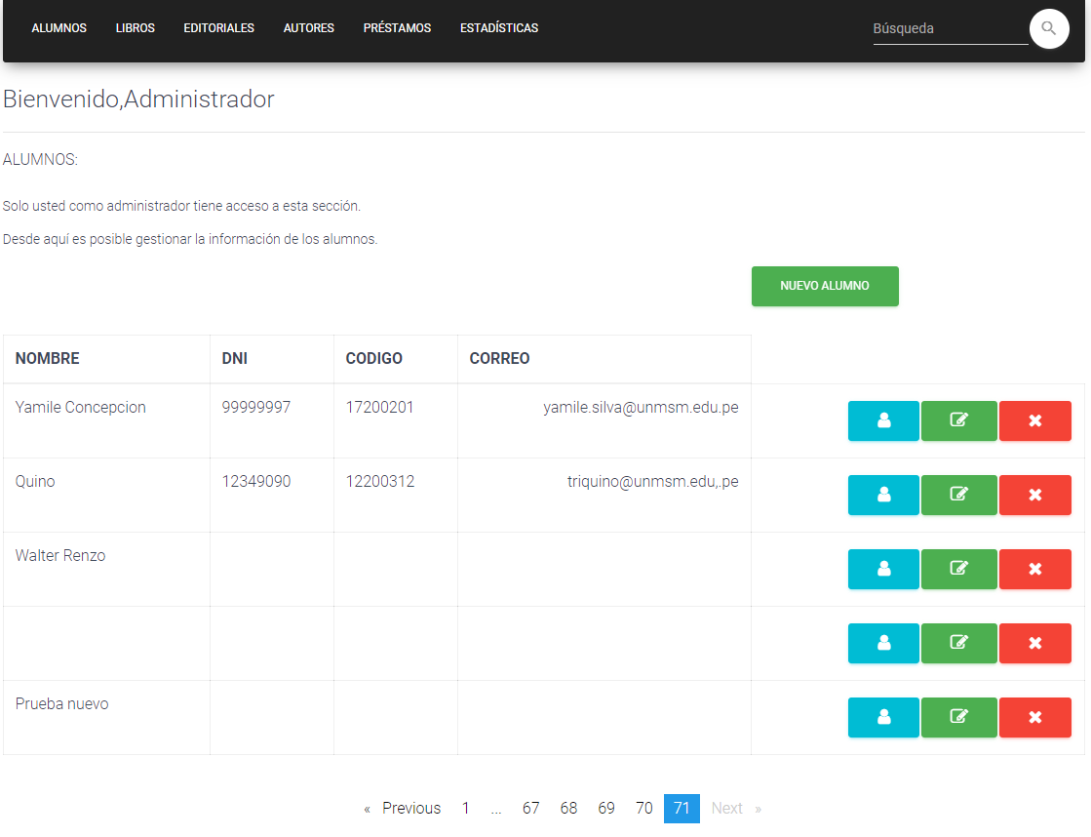
Frontend LibFISI | Código | Busqueda de Libros | Luego de haber eliminado algún Libro, autor o editorial al darle click a busqueda de libros figura libros sin ningun nombre pero al darle click al botón ver libro si figuran datos. | Se recomienda mejora el código para una mejor implementación de datos que ve el usuario | Alta
LISTAS DE CHEQUEO DE ESTÁNDARES DE PROGRAMACIÓN - CÓDIGO | CODIGO | No estan ordenadas alfabéticamente las constantes, las variables y los cursores | Falta de orden | Ordenar el codigo alfabeticamente | Media
LISTAS DE CHEQUEO DE ESTÁNDARES DE PROGRAMACIÓN - CÓDIGO | CODIGO | No se comprende la documentación de funciones/procedimientos tres partes: una descripción general de los que hace la función o procedimiento (módulo), la descripción de los parámetros de entrada y la descripción de los posibles valores y/o parámetros de salida | Falta de Documentacion sobre el codigo | Crear la documentacion respectiva | Alta
LISTAS DE CHEQUEO DE ESTÁNDARES DE PROGRAMACIÓN - CÓDIGO | CODIGO | ¿Está toda la documentación en una línea diferente al código que se está documentando? | Falta de Documentacion sobre el codigo | Crear la documentacion respectiva | Alta
MANUAL DE USUARIO | No funcional | El manual del usuario no describe la ayuda en línea que provee el sistema | Falta la descripcion respectiva | Modificar el manual, agregando la ayuda en línea, en caso de que el sistema no tenga esa ayuda, evaluar el sistema para crearla y colocarla en el manual | Media
MANUAL DE USUARIO | No funcional | El manual del usuario no referencia los tutoriales disponibles para el sistema | Falta la descripcion respectiva | Modificar el manual, agregando los links de los tutoriales del sistema, en caso de que el sistema no tenga tuturiales,crearlos y colocar los links en el manual | Media
 |  | El manual del usuario no referencia las interfaces con otros sistemas | Falta la descripcion respectiva | Modificar el manual, agregando las interfaces de interaccion con otro sistema, en caso no interactue con otro sistema especificarlo en el manual | Media
 |  | No se cita en el manual del usuario los estándares de performance acordados | Falta la descripcion respectiva | Modificar el manual, agregando las citaciones de performance acrodados al desarrollar el sistema | Media

MANUAL DE INSTALACIÓN | No funcional | El manual de instalación no incluye pasos de diagnóstico y correctivos que se utilizan en caso de que el proceso no avance como se esperaba | Falta la descripción respectiva | Agregar pasos de diagnóstico y correctivos que ayuden en el proceso en caso de que no avance como se esperaba | Media
MANUAL DE INSTALACIÓN | No funcional | El manual de instalación no contiene un proceso viable de desinstalación, degradación o retroceso en caso de que una instalación específica no se realice cómo se esperaba | Falta la descripción respectiva | Agregar los pasos del proceso de desistalación de los módulos en caso no funciones, se realice como se esperaba | Media

LISTAS DE CHEQUEO DE ESTÁNDARES DE FUNCIONES Y PROCEDIMIENTOS | CODIGO | ¿El nombre cumple con los estándares? | No usa nomenclatura a pesar de usar un lenguaje altamente tipado. | Se recomienda cambiar los tipos usando un prefijo segun su tipi de variable. | Media
LISTAS DE CHEQUEO DE ESTÁNDARES DE FUNCIONES Y PROCEDIMIENTOS | CODIGO | ¿El código cumple con los estándares? | Está modularizado pero está muy acoplado. | El usar una arquitectura basada en capas tambien requiere usar otros patrones de diseño para evitar el acoplamiento de los distintos componentes de los modulos | Media
LISTAS DE CHEQUEO DE ESTÁNDARES DE FUNCIONES Y PROCEDIMIENTOS | CODIGO | ¿Está la función/ procedimiento documentada? | No cuenta con documentación de las funciones para identificar el tipo de datos en las funciones. | En en caso de de TypeScript se debe usar : @param , @typeparam y @return como minimo de TypeDoc | Media
LISTAS DE CHEQUEO DE ESTÁNDARES DE FUNCIONES Y PROCEDIMIENTOS | CODIGO | ¿Se ha realizado el proceso de afinamiento de las búsquedas? | No se encuentra el uso de índices o afinamientos en consultas SQL | Se puede mejorar el uso de los | Media
LISTAS DE CHEQUEO DE ESTÁNDARES DE FUNCIONES Y PROCEDIMIENTOS | CODIGO | ¿Se usan todas las variables, constantes y parámetros? | Se han encontrado algunas variables declaradas sin uso | Se pueden renombrar algunas variables como auxiliares. | Media
LISTAS DE CHEQUEO DE ESTÁNDARES DE FUNCIONES Y PROCEDIMIENTOS | CODIGO | ¿La asignación de valores a las variables, constantes y parámetros tienen un propósito? |  | Se pueden usar mejor los nombres de las variables. | Media
LISTAS DE CHEQUEO DE ESTÁNDARES DE FUNCIONES Y PROCEDIMIENTOS | CODIGO | ¿Son correctas las validaciones de condiciones? | Optimizacion de condicionales | Se pueden mejorar las validaciones anidadas usando condicionales ternarias. | Baja
LISTAS DE CHEQUEO DE ESTÁNDARES DE FUNCIONES Y PROCEDIMIENTOS | CODIGO | ¿Faltan validaciones? | Se han encontrado campos sin validar | Se puede hacer uso de las palabras required en lo campos si son necesarios, ademas de definir un tipo de campo de entrada. | Baja
LISTAS DE CHEQUEO DE ESTÁNDARES DE FUNCIONES Y PROCEDIMIENTOS | CODIGO | ¿Se tienen en cuenta todas las excepciones posibles? | Algunas excepciones son genericas. | Las excepciones que vienen por defecto en el framework se pueden mejorar siendo mas esoecificas | Media
LISTAS DE CHEQUEO DE ESTÁNDARES DE FUNCIONES Y PROCEDIMIENTOS | CODIGO | ¿Las variables que guardan datos de columnas de tablas se han definido de acuerdo con ellas? |  |  | Media
LISTAS DE CHEQUEO DE ESTÁNDARES DE FUNCIONES Y PROCEDIMIENTOS | CODIGO | Si se llaman otras funciones y/o procedimientos, ¿tienen el número de parámetros y el tipo de datos adecuado? |  | Al ser TS un lenguaje tipado se definen los tipos de datos y estructuras a usarse. | Media

